HOE
 |  |  | HOJA DE OPERACIONES ESTANDAR STÁNDARD OPERATION SHEET |  |  |  |  |  |  |  |  |  |  |  |  |  |  | HOEGNI-0001

Centro de trabajo |  |  | Nombre del proceso |  |  |  | Miniplanta |  |  | Elaboró |  | Revisó |  | Aprobó |  |  |  | FECHA DE CREACIÓN:
9305 |  |  | GAP-NOTCH IDENTIFICATION |  |  |  | Large Bore |  |  | TOMAS ANDRADE |  | RICARDO CRUZ |  | RICARDO CRUZ |  |  |  | 2020-10-23
 |  |  |  |  |  |  |  |  |  |  |  |  |  |  |  | Hoja 1 de 2

10
PQC / SC
P
10
SIMBOLO | SECUENCIA | # Formato de referencia | ACTIVIDADES |  |  |  | TIEMPO DE LA ACTIVIDAD (SEGUNDOS) |  | SIMBOLOGIA
 |  |  |  |  |  |  |  |  | OPERACIÓN |  | CAMINANDO REGRESA CAMINANDO |  | SEGURIDAD | MEDICIÓN CON CALIBRADORES |  | CARACTERÍSTICAS PQC / SC=CRÍTICA CALIDAD P=PROCESO |  | ESTÁNDAR DE EMPAQUE
 |  |  |  |  |  |  | OPERACIÓN | CAMINADO
 |  |  |  |  |  |  |  |  | DIAGRAMA DEL FLUJO DE TRABAJO | 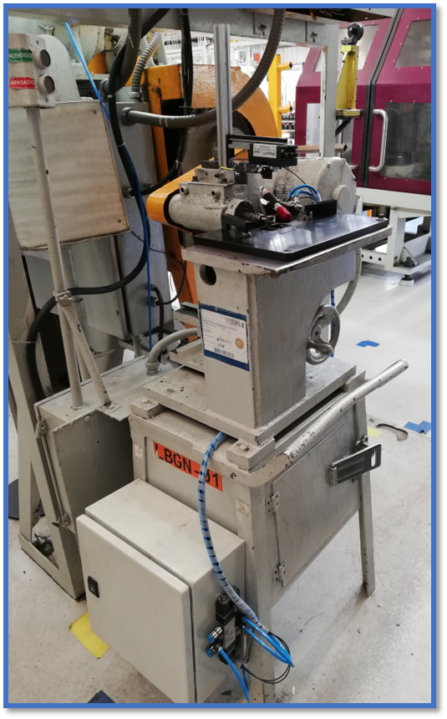
 | 1 | JESGNI-0001 | Revisar parámetros indicados en la hoja de ruta de acuerdo a la operación (Gap Notch). |  |  |  | 28 | 0
8
 | 2 | JESGNI-0002 | Llenar aspectos de seguridad y datos generales en Hoja de Verificación de Ajustes F-3571-TSLB-0014-es |  |  |  | 12 | 0
 | 3 | JESGNI-0003 | Encender máquina. |  |  |  | 5 | 0
 | 4 | JESGNI-0004 | Procesar material en Gap Notch. |  |  |  | 8 | 0
3
 | 5 |  | Realizar inspección visual de los anillos de acuerdo a la HIIGNI-0001. |  |  |  | 14 | 0
 | 6 | JESGNI-0005 | Llenar aspectos dimensionales en la Hoja de Verificación de Ajustes F-3571-TSLB-0014-es |  |  |  | 12 | 0
 | 7 | JESGNI-0006 | Registrar el material procesado en la hoja de ruta. |  |  |  | 19 | 0
1
7
2
6
4
5
 | 8 | JESGNI-0007 | Liberar el material procesado en sistema SAP |  |  |  | 120 | 0
 | 9
 | 10
 | 11
 | 12
 | 13
 | 14
 | 15
 | 16
 | 17
 | 18
 | 19
 | 20
 | 21
 | 22
 | 23
 | 24
 | 25
 | 26
 | 27
 | 28
 | 29
 | 30
 | 31
 | 32
 | 33
 | 34
 | 35
 | 36
 | 37
 | 38
 | 39
 | 40
 | 41 |  |  |  |  |  |  |  | Seguridad
 |  |  |  |  |  | SUB-TOTAL | 218 | 0 | SI |  | Lentes de seguridad |  | Tapones auditivos | NO | Pulseras |  | Anillos |  | Reloj
 |  |  |  |  |  | GRAN TOTAL | 218 |  |  |  | Zapatos de casquillo |  | Guantes |  | Aretes |  | Celular |  | Cadenas

Actualizó: |  |  | T.ANDRADE | Z.LOZANO | T.ANDRADE |  |  |  |  |  |  |  |  |  |  |  |  | TT TAKT TIME (Segundos)
Número de Revisión: |  |  | 1 | 2 | 3 |  |  |  |  |  |  |  |  |  |  |  |  | 99.61
Fecha de actualización: |  |  | 2018-10-25 | 2019-01-22 | 2020-10-23
Nivel de revisión: |  |  | A | B | C
Código de formato: : F-3571-R18-es

HOE (2)
 |  |  | HOJA DE OPERACIONES ESTANDAR STÁNDARD OPERATION SHEET |  |  |  |  |  |  |  |  |  |  |  |  |  |  | HOEGNI-0001

Centro de trabajo |  |  | Nombre del proceso |  |  |  | Miniplanta |  |  | Elaboró |  | Revisó |  | Aprobó |  |  |  | FECHA DE CREACIÓN:
9305 |  |  | GAP-NOTCH IDENTIFICATION |  |  |  | Large Bore |  |  | TOMAS ANDRADE |  | RICARDO CRUZ |  | RICARDO CRUZ |  |  |  | 2020-10-23
 |  |  |  |  |  |  |  |  |  |  |  |  |  |  |  | Hoja 2 de 2

10
PQC / SC
P
10
SIMBOLO | SECUENCIA | # Formato de referencia | ACTIVIDADES |  |  |  | TIEMPO DE LA ACTIVIDAD (SEGUNDOS) |  | SIMBOLOGIA
 |  |  |  |  |  |  |  |  | OPERACIÓN |  | CAMINANDO REGRESA CAMINANDO |  | SEGURIDAD | MEDICIÓN CON CALIBRADORES |  | CARACTERÍSTICAS PQC / SC=CRÍTICA CALIDAD P=PROCESO |  | ESTÁNDAR DE EMPAQUE
 |  |  |  |  |  |  | OPERACIÓN | CAMINADO
 |  |  |  |  |  |  |  |  | DIAGRAMA DEL FLUJO DE TRABAJO
 | 1 |  | Recibir turno (Cuando aplique) |  |  |  | 8 | 0
8
 | 2 |  | Dirigirse a junta matutina |  |  |  | 0 | 32
 | 3 |  | Regresar al área de trabajo |  |  |  | 0 | 30
 | 4 |  | Colocarse Equipo de Protección Personal |  |  |  | 13 | 0
P
3
 | 5 | JESGNI-0008 | Revisar rutina TPM y registrar datos correspondientes |  |  |  | 540 | 0
P
 | 6 | JESGNI-0009 | Realizar ajuste de cambio de cortador y ajuste de profundidad |  |  |  | 72 | 0
10
 | 7 |  | Realizar inspección dimensional de los anillos de acuerdo a la HIIGNI-0001. |  |  |  | 480 | 0
1
7
2
6
4
5
 | 8 | JESGNI-0010 | Segregación de producto no conforme, siguiendo la instrucción de trabajo W-3571-18102-es |  |  |  | 840 | 0
 | 9 | JESGNI-0011 | Notificar problemas que surgieron durante la producción (referente a seguridad, calidad y paro de equipo) conforme a instrucción de trabajo W-3571-TSIL-001-es |  |  |  | 900 | 0
 | 10 |  | Realizar 5s en área de trabajo haciendo referencia a la ayuda visual AVYINGIN-0012 |  |  |  | 360 | 0
 | 11 |  | Entregar turno (cuando aplique) |  |  |  | 10 | 0
 | 12
 | 13
 | 14
 | 15
 | 16
 | 17
 | 18
 | 19
 | 20
 | 21
 | 22
 | 23
 | 24
 | 25
 | 26
 | 27
 | 28
 | 29
 | 30
 | 31
 | 32
 | 33
 | 34
 | 35
 | 36
 | 37
 | 38
 | 39
 | 40
 | 41 |  |  |  |  |  |  |  | Seguridad
 |  |  |  |  |  | SUB-TOTAL | 3223 | 62 | SI |  | Lentes de seguridad |  | Tapones auditivos | NO | Pulseras |  | Anillos |  | Reloj
 |  |  |  |  |  | GRAN TOTAL | 3285 |  |  |  | Zapatos de casquillo |  | Guantes |  | Aretes |  | Celular |  | Cadenas

Actualizó: |  |  | T.ANDRADE | Z.LOZANO | T.ANDRADE |  |  |  |  |  |  |  |  |  |  |  |  | TT TAKT TIME (Segundos)
Número de Revisión: |  |  | 1 | 2 | 3 |  |  |  |  |  |  |  |  |  |  |  |  | 99.61
Fecha de actualización: |  |  | 2018-10-25 | 2019-01-22 | 2020-10-23
Nivel de revisión: |  |  | A | B | C
Código de formato: : F-3571-R18-es

